Sheet1
과목명 | 마이크로프로세서 및 실습
분반 | 1분반
학번 | 2013136021
이름 | 김영규
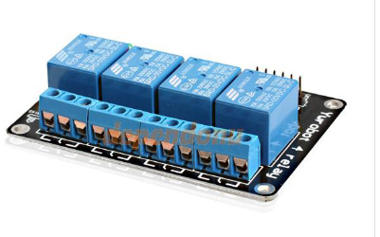
과제명 | 신발 소독장
번호 | 부품명 | 단가 | 수량(EA) | 가격 | 링크 | 사진
1 |  |  |  | 0
2 | 아두이노 4채널 릴레이 모듈 [ELB059993] | 15000 | 1 | 15000 | http://www.devicemart.co.kr/1310697
3 | FALS1-03103T150 | 8200 | 2 | 16400 | http://www.devicemart.co.kr/5880
4 |  |  |  | 0
5 |  |  |  | 0
6 |  |  |  | 0
7 |  |  |  | 0
8 |  |  |  | 0
9 |  |  |  | 0
10 |  |  |  | 0
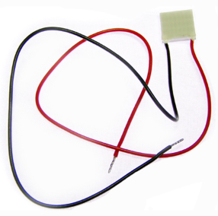
 |  |  | 최종가격 | 31400

